Rapport info
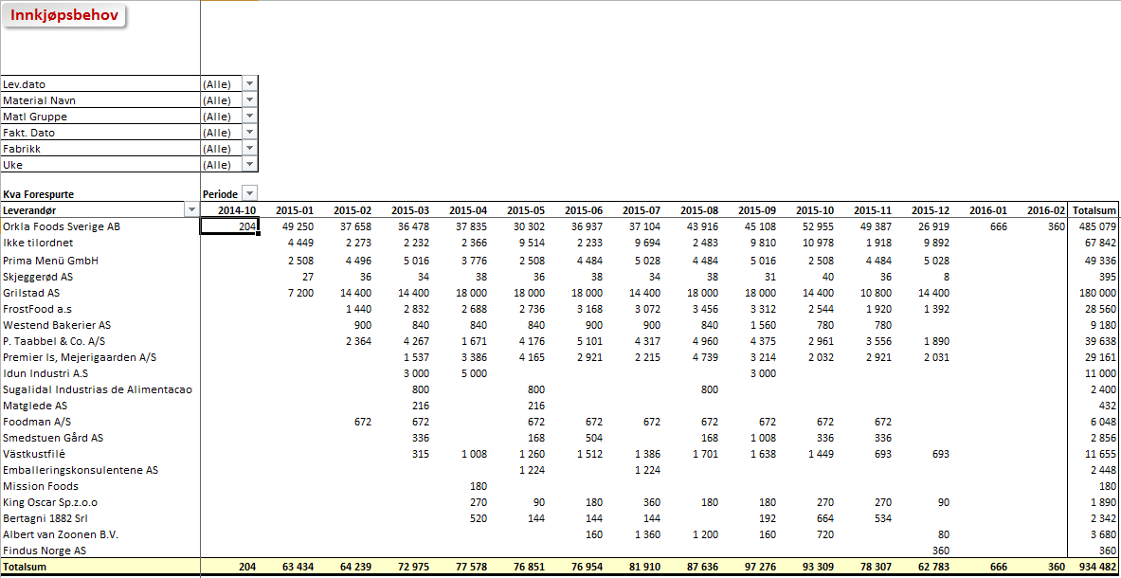
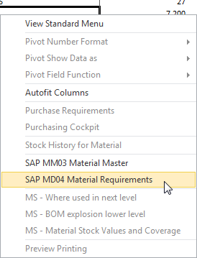

Innkjøpsprognoser pr. produktgruppe

 | Trykk F10 for å vise seleksjoner for rapport

Rapporten Inneholder |  | Rapport Statistikker
- Innkjøpsrekvisisjoner for gitte valg i seleksjonskriterier.
- Rapport info pr. leverandør, material gruppe eller MRP controller
- Kan angis i uke eller måned

- Kan benyttes til å sende info om behov til leverandør. Bruk "Kopi Ark" funksjonen under Utilities
- Rekvisisjoner Kan vises totalt for flere fabrikker pr leverandør

Brukerinstruks
- Velg fabrikk og eventuelt materialtype du ønsker å se på
- Klikk multiselektsymbolet dersom du ønsker å se flere materialtyper Dobbelklikk på linje 2 for innlegging ny materialtype. Klikk Utvalg for å komme tilbake
- Kjør rapport (F8) og du får frem innkjøpsrekvisisjoner pr material uttrykt i basis enhet (STK eller KG)
- Dersom du ønsker rapporten tilpasset dine behov kan du filtrere utvalgsmeny øverst til venstre og eventuelt drille ned i detaljer som vist i eksempel under
- Du kan gå direkte inn i SAP fra rapporten ved å høyreklikke på ønsket linje og velge mm03, md04 eller cor3. Husk da å bruke pil tilbake for å komme tilbake
- Du kan også legge til felt i rapporten fra feltoversikt som du får fram via meny.
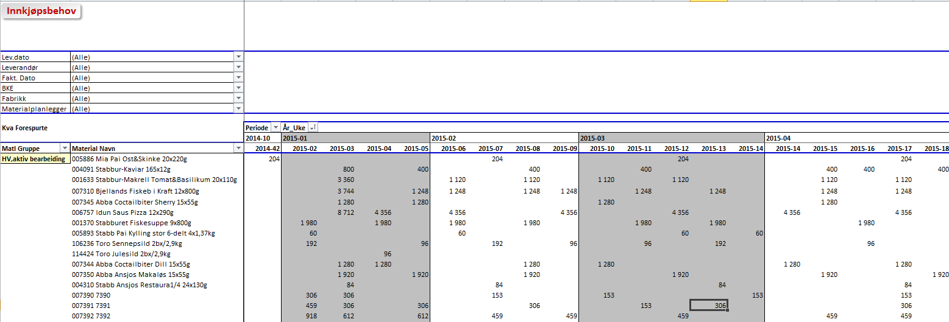

- Under folder Levarandør kan du se rekvisisjoner pr leverandør
- Ønsker du å se hvilke materialer pr leverandør trekkes Material Navn ned til den kollonnen som du ønsker (til høyre for leverandør)
- Ved å høyre klikke på en linje kan du gå inn i SAP enten i mm03 eller md04

Innkjøpsprognoser
Innkjøpsbehov

Lev.dato | (All)
Leverandør | (All)
Fakt. Dato | (All)
Fabrikk | (All)
Periode | (All)
Materialplanlegger | (All)

Kva Forespurte |  |  | År_Uke
Produktgruppe | Material Navn | MTyp | 2005-10 | 2005-27 | Grand Total
(blank) | 018289 Brun Lapskausblanding Ps | ZROH |  | 1,000 | 1,000
 | 018290 Potetterninger Ps. | ZROH | 6,000 |  | 6,000

Grand Total |  |  | 6,000 | 1,000 | 7,000

Leverandør
Innkjøpsbehov

Lev.dato | (All)
Material Navn | (All)
Matl Gruppe | (All)
Fakt. Dato | (All)
Fabrikk | (All)
Uke | (All)

Kva Forespurte |  | Periode
Produktgruppe | Leverandør | 2005-03 | 2005-07 | Grand Total
(blank) | 012102 | 6,000 | 1,000 | 7,000

Grand Total |  | 6,000 | 1,000 | 7,000

